2019_05_data
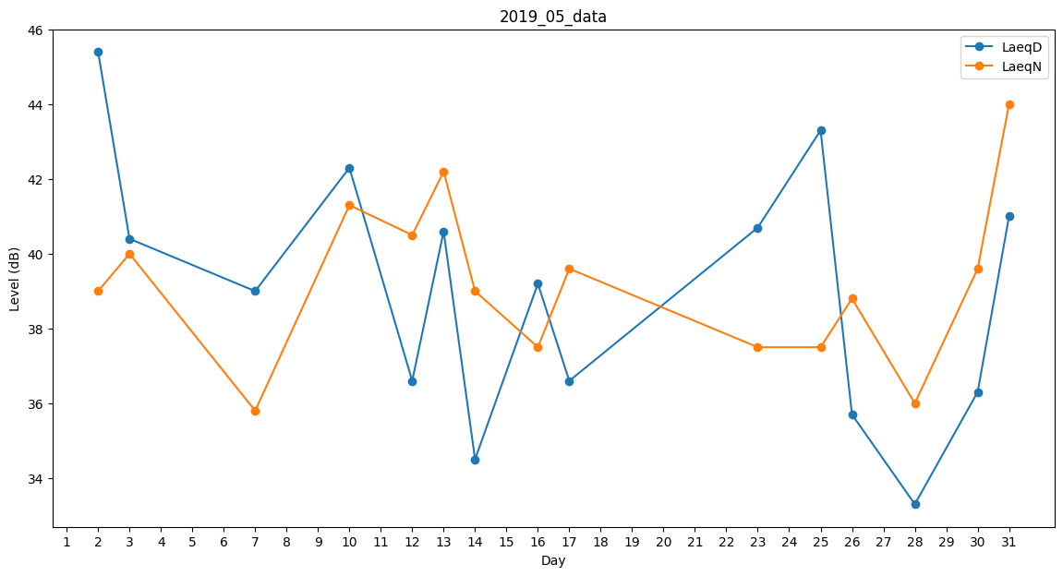
Day | LaeqD | LaeqN
1 | 30.6 | 0
2 | 45.4 | 39
3 | 40.4 | 40
4 | 0 | 0
5 | 36.2 | 0
6 | 40.4 | 0
7 | 39 | 35.8
8 | 0 | 0
9 | 0 | 0
10 | 42.3 | 41.3
11 | 37 | 0
12 | 36.6 | 40.5
13 | 40.6 | 42.2
14 | 34.5 | 39
15 | 40.3 | 0
16 | 39.2 | 37.5
17 | 36.6 | 39.6
18 | 40.3 | 0
19 | 0 | 0
20 | 0 | 39.5
21 | 33.3 | 0
22 | 36.7 | 0
23 | 40.7 | 37.5
24 | 37.7 | 0
25 | 43.3 | 37.5
26 | 35.7 | 38.8
27 | 0 | 0
28 | 33.3 | 36
29 | 0 | 39.6
30 | 36.3 | 39.6
31 | 41 | 44

